画面レイアウト図
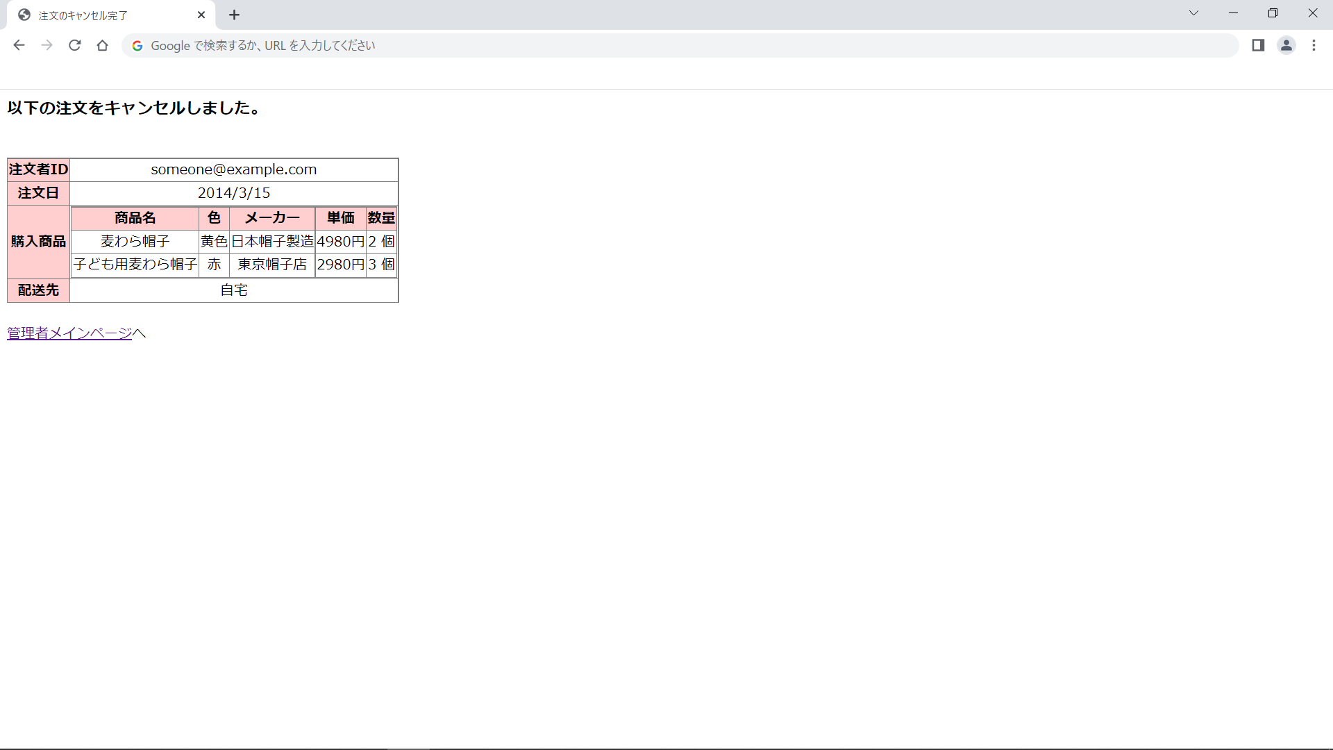
画面レイアウト図 |  | 業務 | 管理 |  | 機能 |  | 注文管理 | 作成者 | 幕張 太郎 | 作成日 | YYYY/MM/DD
 |  |  |  |  |  |  |  | 修正者 |  | 修正日

画面名 | メイン画面 |  |  | 画面ID |  | adminMain

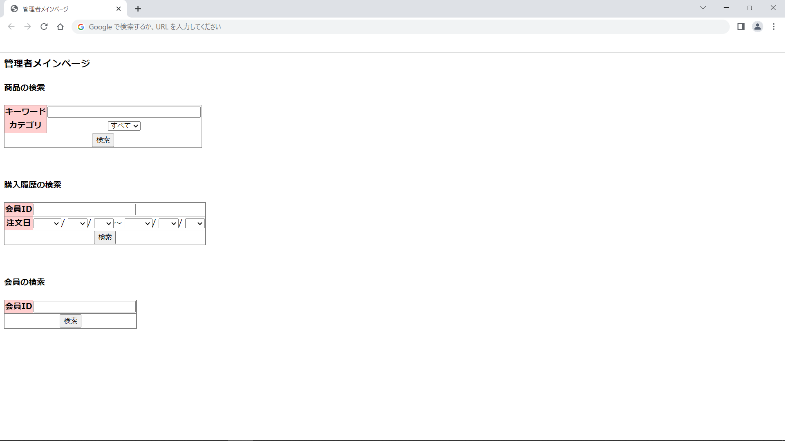

画面レイアウト図 |  | 業務 | 管理 |  | 機能 |  | 注文管理 | 作成者 | 幕張 太郎 | 作成日 | YYYY/MM/DD
 |  |  |  |  |  |  |  | 修正者 |  | 修正日

画面名 | 注文一覧表示画面 |  |  | 画面ID |  | adminPurchaseSearch

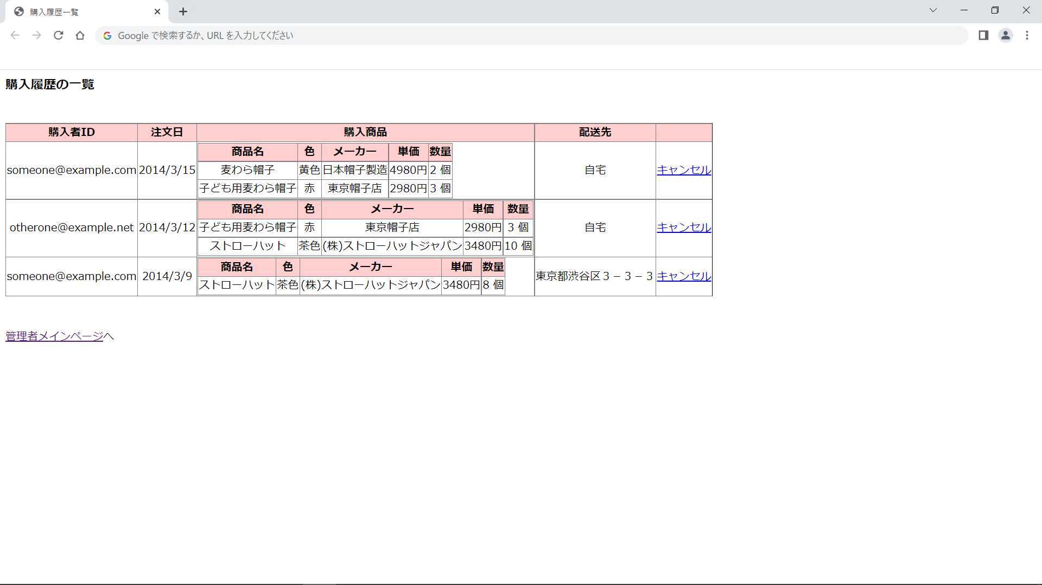

画面レイアウト図 |  | 業務 | 管理 |  | 機能 |  | 注文管理 | 作成者 | 幕張 太郎 | 作成日 | YYYY/MM/DD
 |  |  |  |  |  |  |  | 修正者 |  | 修正日

画面名 | 注文キャンセル確認画面 |  |  | 画面ID |  | adminPurchaseCancelConfirm

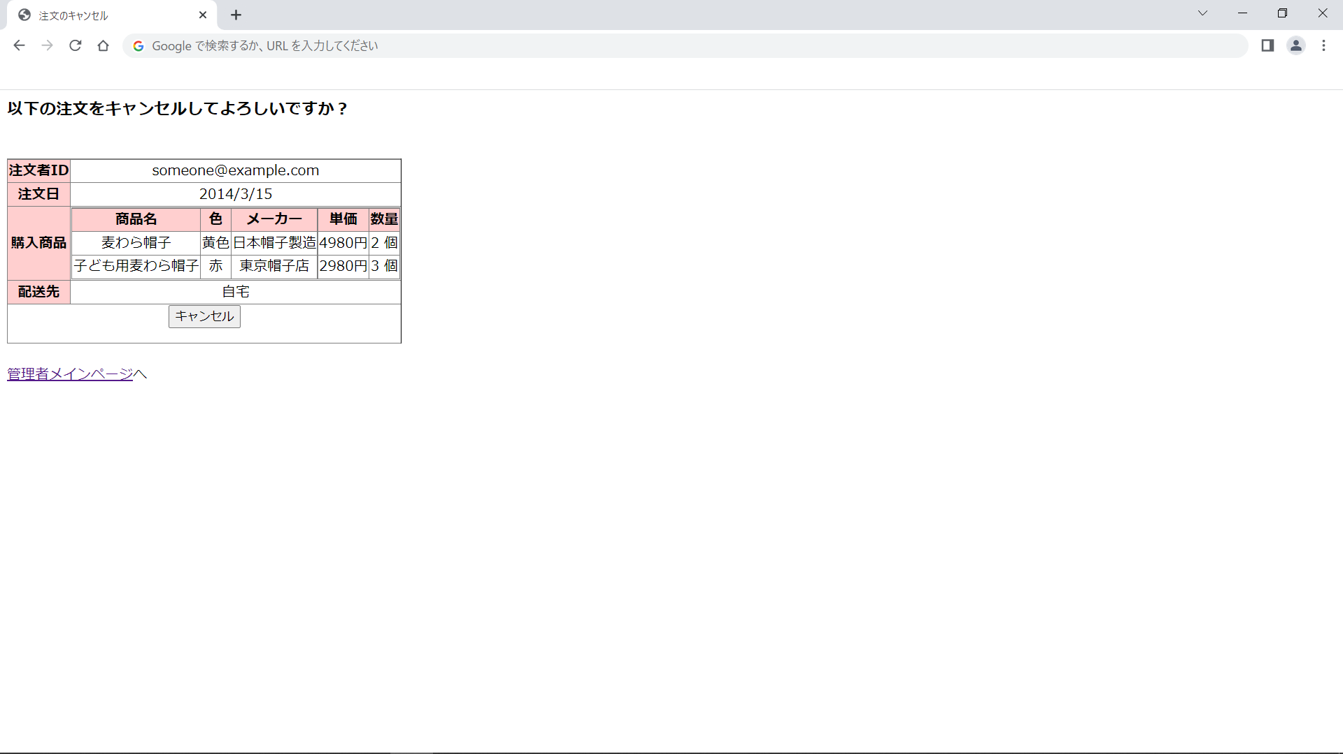

画面レイアウト図 |  | 業務 | 管理 |  | 機能 |  | 注文管理 | 作成者 | 幕張 太郎 | 作成日 | YYYY/MM/DD
 |  |  |  |  |  |  |  | 修正者 |  | 修正日

画面名 | 注文キャンセル完了画面 |  |  | 画面ID |  | adminPurchaseCancelCommit

